Formular - VBRE NM
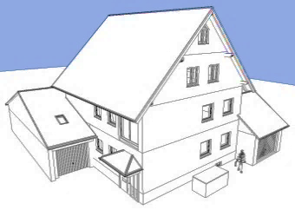
Verbrauchsermittlung
 |  |  |  | (Jahr)
Liegenschaftsverwaltung Jakob Kreilinger, Zengerstrasse 5, 85399 Hallbergmoos

Jakob Kreilinger - Zengerstrasse 5 - 85399 Hallbergmoos

 |  |  |  |  |  | Ablesedatum:
(Name) |  |  |  |  |  |  | (Datum)
Zengerstr. 5
85399 Hallbergmoos |  |  |  |  |  |  | E-mail öffnen

Lage:
 |  | (Etage)

Personenzahl NZ II: |  |  |  | Personen
 |  | (Personen)

Nutzungszeitraum II: |  |  | -
 |  | (Datum) |  | (Datum)

Verbrauchsermittlung Heizkostenverteiler
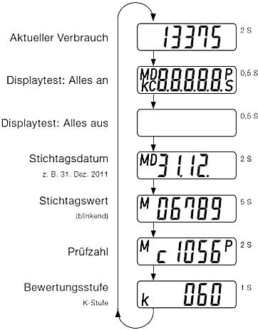
Lage | Zählergruppe | ID | Anzeigewert
EG:

Küche | 75416 | 751
 |  |  | (Wert)
Kind | 75416 | 750
 |  |  | (Wert)
Wohnen | 75416 | 705
 |  |  | (Wert)
Schlafen | 75416 | 746
 |  |  | (Wert)
Bad | 75416 | 745
 |  |  | (Wert)
WC | 75416 | 706
 |  |  | (Wert)
Keller 1 | 75416 | 752
 |  |  | (Wert)
Keller 2 | 75416 | 741
 |  |  | (Wert)
1. OG:

Küche | 75416 | 700
 |  |  | (Wert)
Kind | 75416 | 701
 |  |  | (Wert)
Wohnen | 75416 | 699
 |  |  | (Wert)
Schlafen | 75416 | 722
 |  |  | (Wert)
Bad | 75416 | 721
 |  |  | (Wert)
WC | 75416 | 707
 |  |  | (Wert)
Keller 1 | 75416 | 742
(Wert x 0,5 im Abrechnungsprogramm eingeben) |  |  | (Wert)

2. OG

Keller 1 | 75416 | 742
(Wert x 0,5 im Abrechnungsprogramm eingeben) |  |  | (Wert)

(Bitte nur Ihre zugehörigen Werte eintragen.)

Strompreisermittlung Allgemeinstrom

Zeitraum I: | von |  | - |  | €/kWh
 |  | (Datum) |  | (Datum) |  | (Strompreis)
Zeitraum II: | von |  | - |  | €/kWh
 |  | (Datum) |  | (Datum) |  | (Strompreis)
(Bitte nur bei Etage "2. OG" eintragen.)

Ablesestichtag ist am/ab 1.1. kommenden Jahres sofern kein Mieterwechsel in Ihrer Wohnung stattfindet.
Sollte dies der Fall sein ist am Monatsletzten Ihres Mietverhältnisses der aktuelle Verbrauch abzulesen.
Sofern dieser Tag umständehalber nicht eingehalten werden kann bitte möglichst Zeitnah ablesen.
Wenn zur Jahresabrechnung abgelesen wird bitte den Stichtagswert ablesen.
Bitte übergeben Sie dieses Schreiben ausgefüllt spätestens 14 Tage nach Jahreswechsel oder
Beendigung Ihres Mietverhältnisses an Ihre Hausverwaltung/Liegenschaftseigentümer.
Mit meiner Unterschrift bestätige ich die wahrheitsgemäße Angabe der oben genannten Daten/Werte.

Dieses Formular sowie weitere Info´s stehen Ihnen unter: |  |  |  | https://www.zengerstrasse5.de/download/verbrauchsermittlung
zur Einsicht und Download bereit.

(Unterschrift)

